KARTA USTAWCZA
 |  | KARTA INSTRUKCYJNA OBRÓBKI |  |  | Maszyna / Sterowanie |  | Wydział | Strona
 |  |  |  |  | HSTM300 Sin840D |  | T1 | 1/2

Nr rysunku |  |  | Wyrób |  |  | Gat.Mat. | Nr programu
137T000339P1001 |  |  | COCKBURN |  |  | ST12T | A888888

Nazwa detalu |  |  | Stopień | Strumień |  | Mocowanie
RTB Wirnikowa 8000 |  |  | 1 | Prawa |  | Grip + Zgrzewany nit |  |  |  | "=IF(POMOC!J4="ZAB",SWITCH(POMOC!K4,"HSTM","PRZESUNAĆ WARTOŚĆ G54: X -10MM","HX","PRZESUNAĆ WARTOŚĆ G54: X +10MM",""),"")"

Gratowanie NC,Cechowanie NC,- |  |  |  |  |  | Zlecenie
 |  |  |  |  |  | IMR-006591-STRH151141

Uzbrojenie głowicy narzędziowej |  |  |  |  |  |  | Rewizja
 |  |  |  |  |  |  | 0
UWAGI: |  |  |  |  |  |  | Figura bandaża
R24=0mm |  |  |  |  |  |  | BRAKWVARPOOLU
Lista korektorów: patrz dysk sieciowy L:\01_KOREKTORY |  |  |  |  |  |  | Figura nóżki
 |  |  |  |  |  |  | BRAKWVARPOOLU

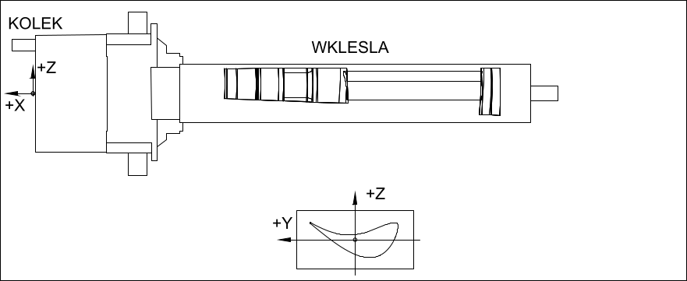

 |  |  |  |  |  |  |  |  | DLA HSTM 500 I HSTM 100/ / 1500:
 |  |  |  |  |  |  |  |  | OBRÓBKA W UCHWYCIE OSI "C" ?

 |  |  |  |  |  | RODZAJ ZABIERAKA
 |  |  |  |  |  | DUŻY (PŁX1-576-1)

 |  |  |  |  |  |  |  | dim
 | Opracował: | Mariusz Malec |  |  |  |  | BROH | 96
 |  |  |  |  |  |  | HROH | 42
 | Data: | 2022-06-30 | Podpis: |  |  |  | LROH | 270.58

BANDAZ_WIRNIK
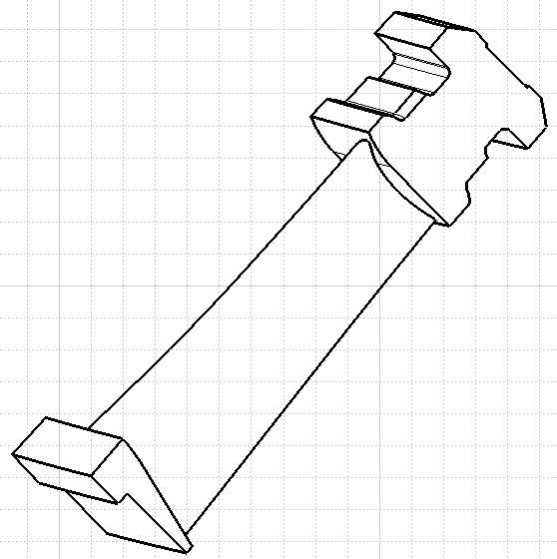
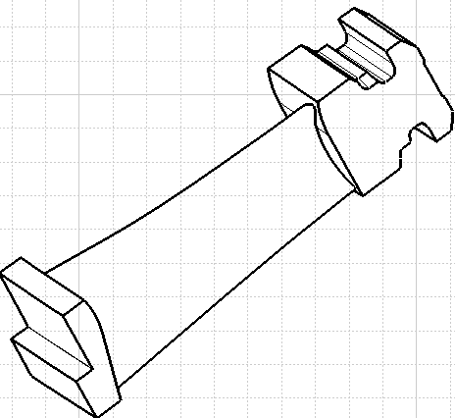
 | F1 |  |  | F2

WYLOT
WYLOT

D5 | D4 |  | D3 | D5

 | F7 |  |  | F6
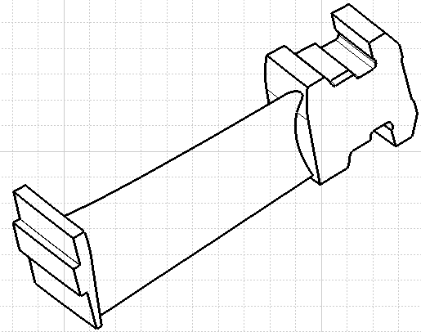
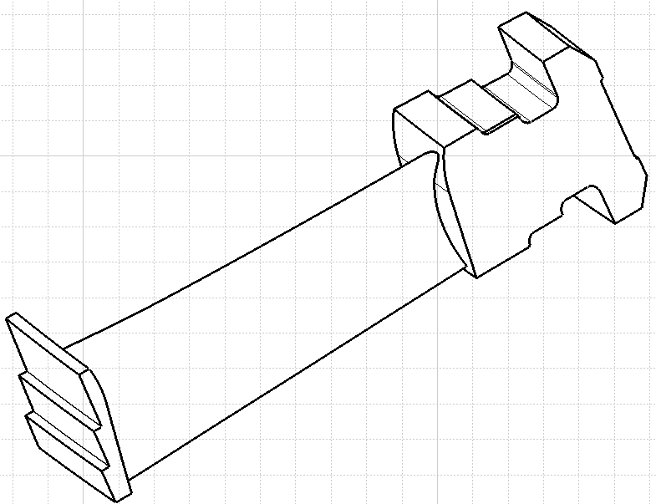

WYLOT
WYLOT

D3 | D5 | D4 | D4 | D3 | D5

 |  |  | WIRNIKI RTB
 |  |  | LISTA KOREKTORÓW DLA BANDAŻA
 |  |  | OSTATNIA AKTUALIZACJA: 07.06.2019
 |  |  | WYKONAŁ: MARIUSZ MALEC

BANDAZ_KIEROWNICA
 | F1 |  |  |  | F5
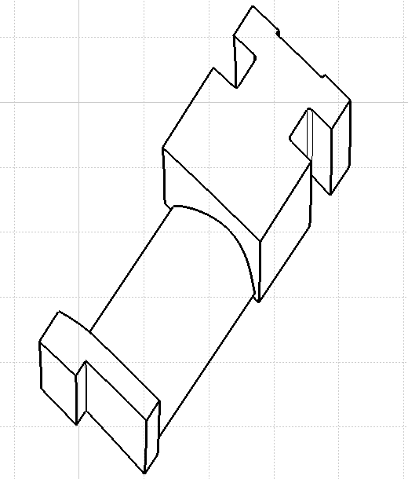
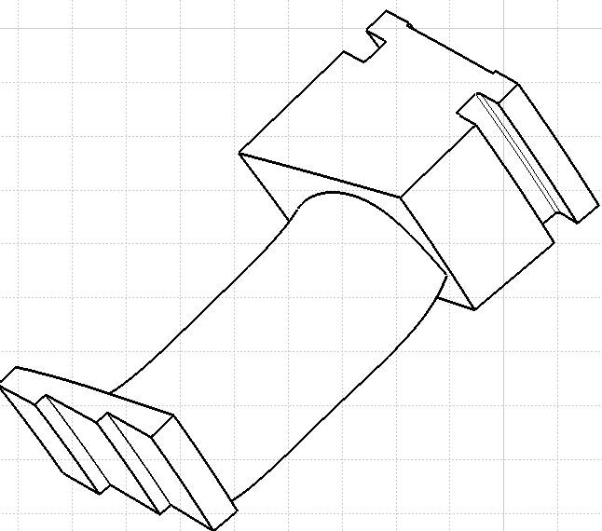

WYLOT
WYLOT

D5 | D4 |  | D5 | D4 | D3

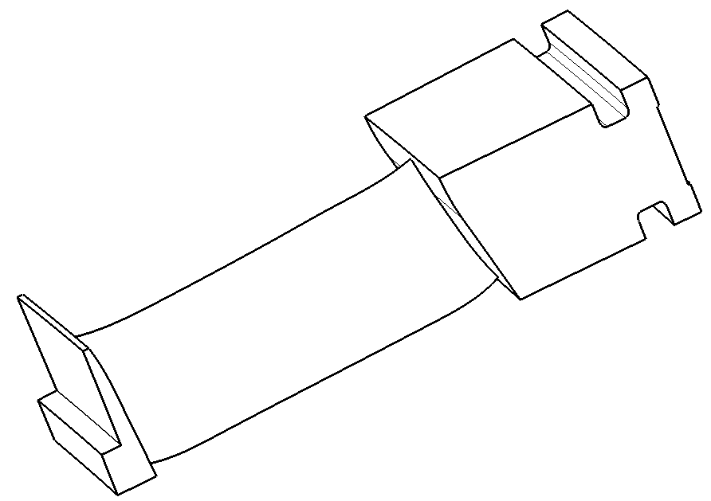
 | F7 |  |  |  | F2
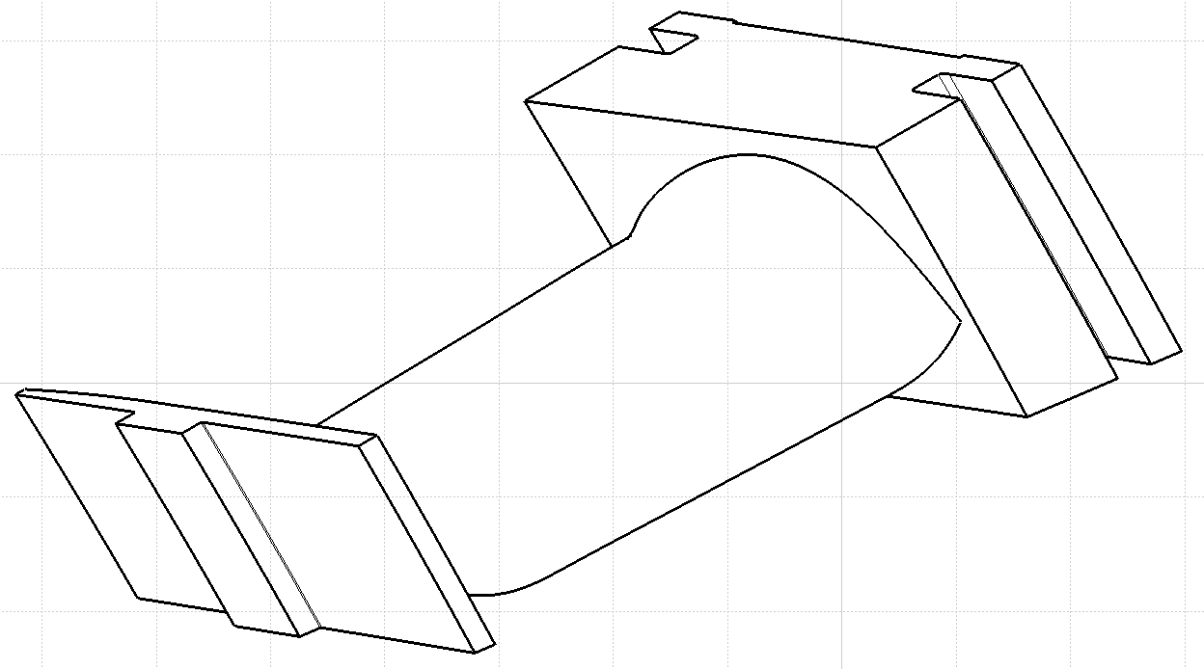

WYLOT
WYLOT

D3 | D5 | D4
 |  |  |  | D5 | D4

 |  |  | KIEROWNICE RTB
 |  |  | LISTA KOREKTORÓW DLA BANDAŻA
 |  |  | OSTATNIA AKTUALIZACJA: 01.02.2019
 |  |  | WYKONAŁ: MARIUSZ MALEC

NOZKA_F2A
FIGURA F2A

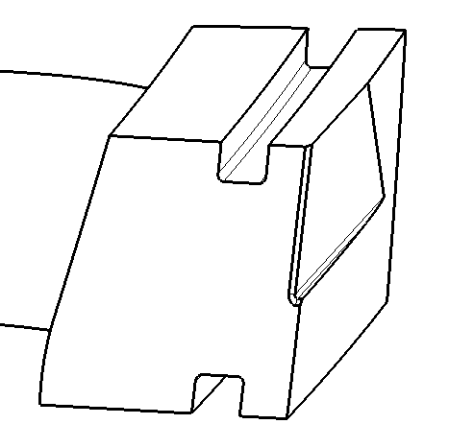

WYLOT

 |  |  | D2

 | D3 | D5

 |  |  | D3

WLOT

 |  |  | D1

 | KIEROWNICA RTB
 | LISTA KOREKTORÓW DLA NOZKI FIGURA F2A
 | OSTATNIA AKTUALIZACJA: 17.02.2020
 | WYKONAŁ: MARIUSZ MALEC

SHAPES
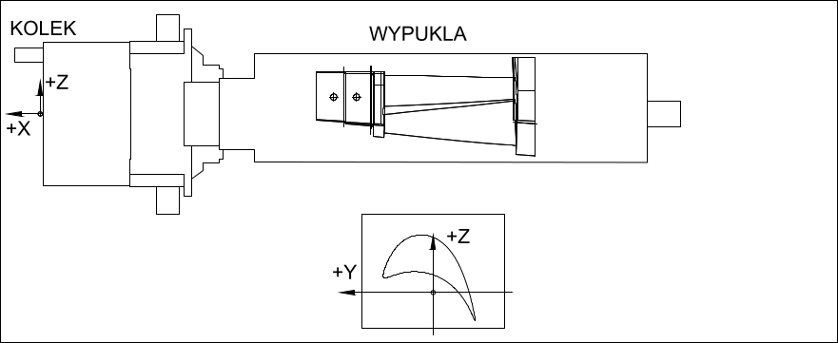
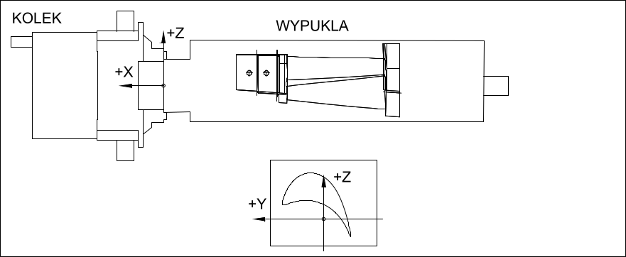

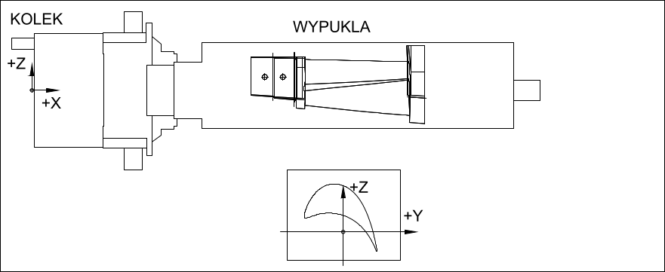
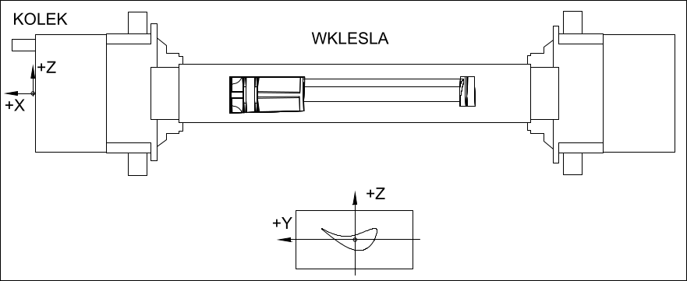
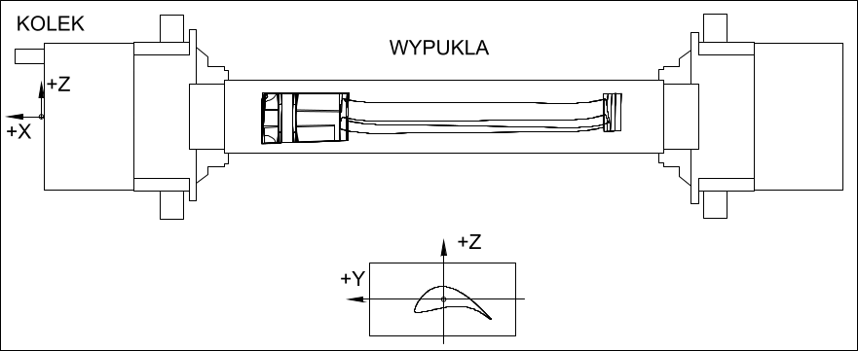
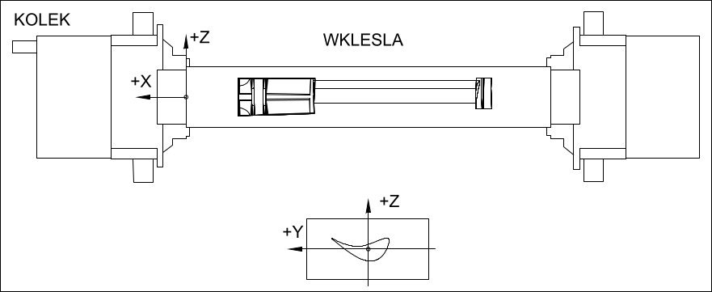
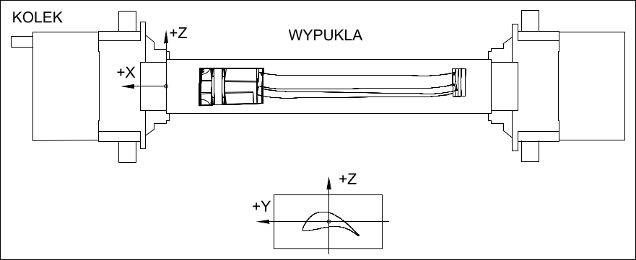
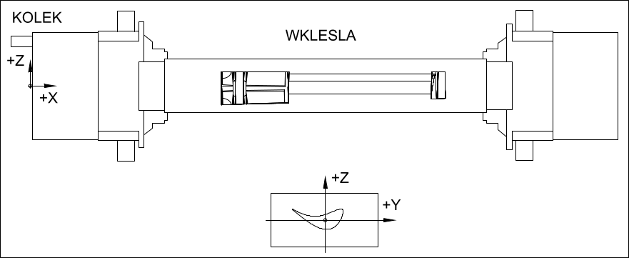
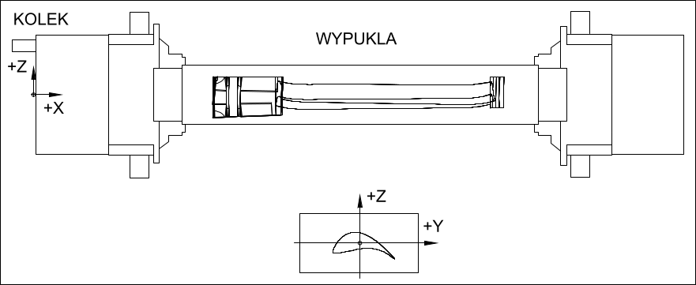

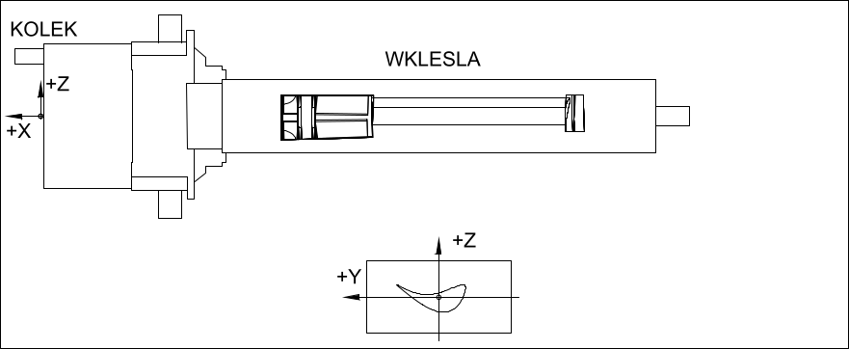
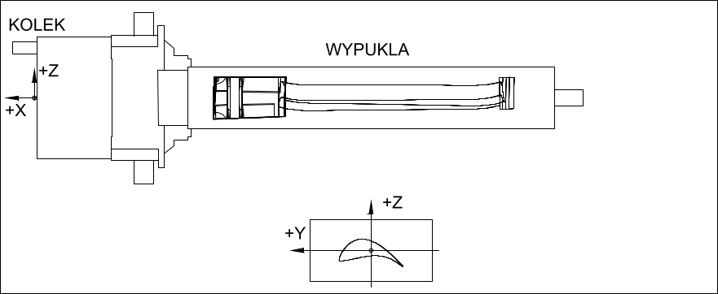
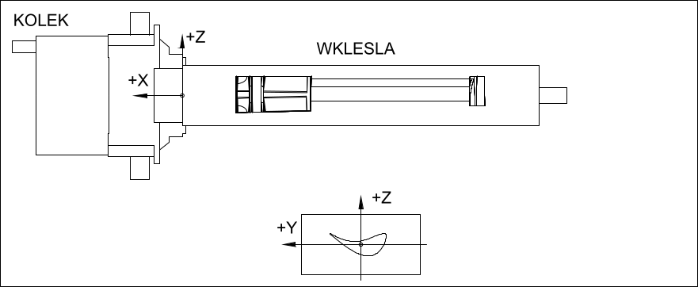
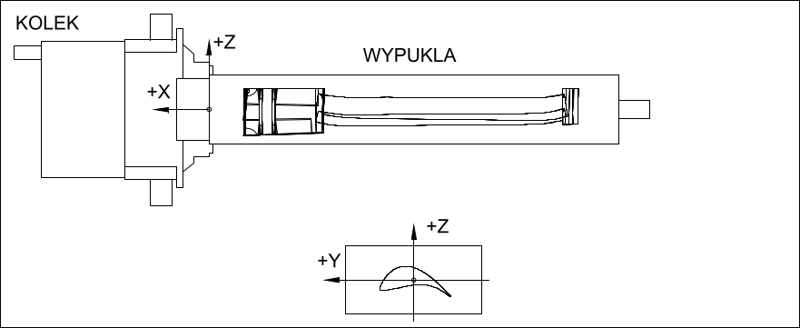
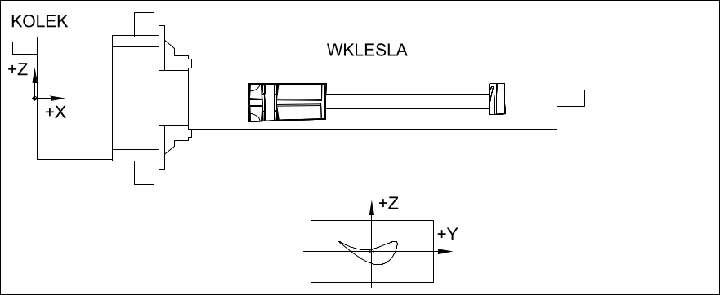

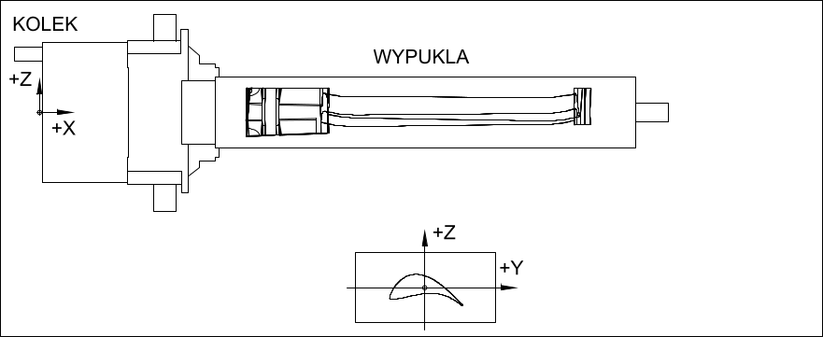
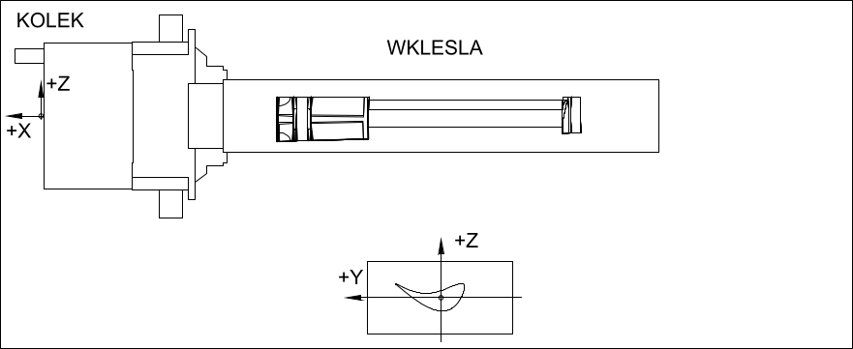
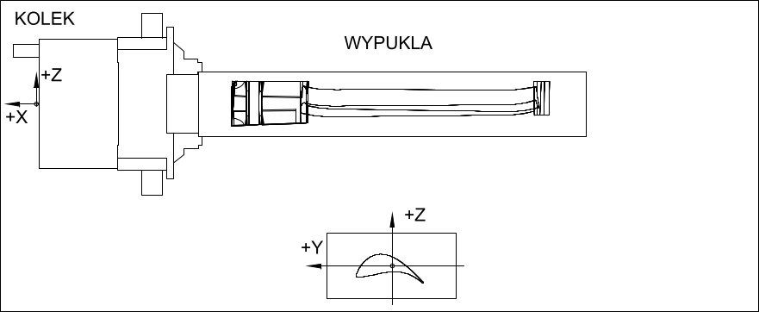

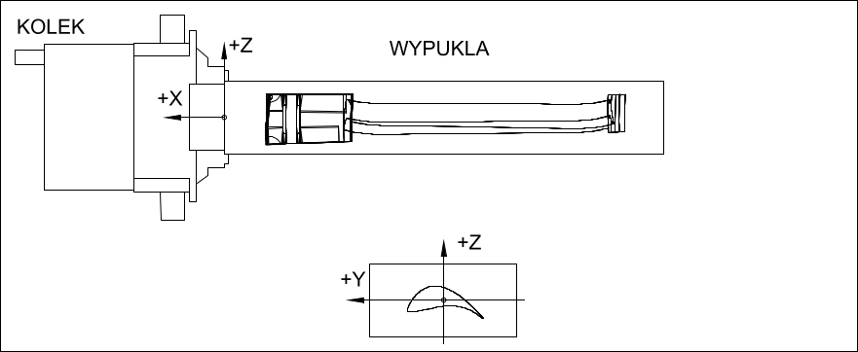
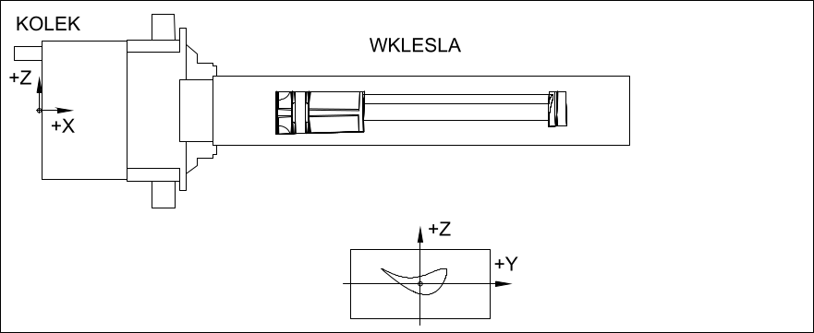

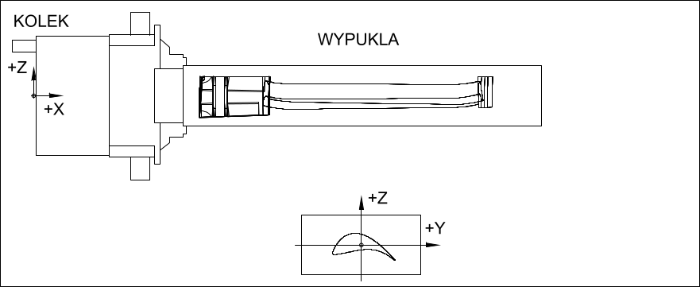
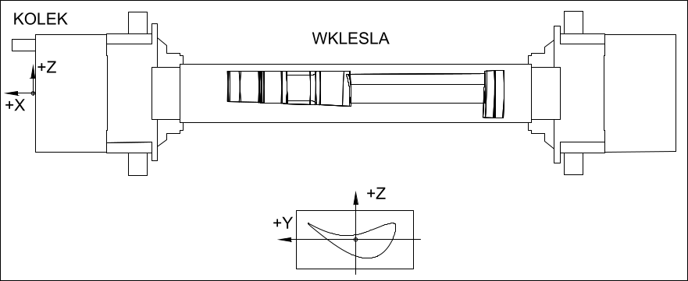
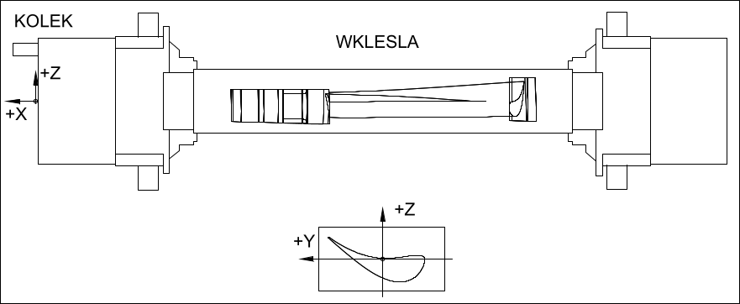
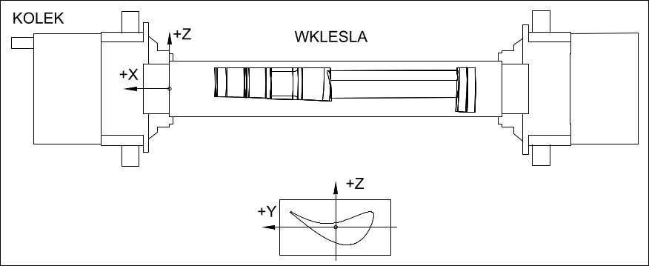
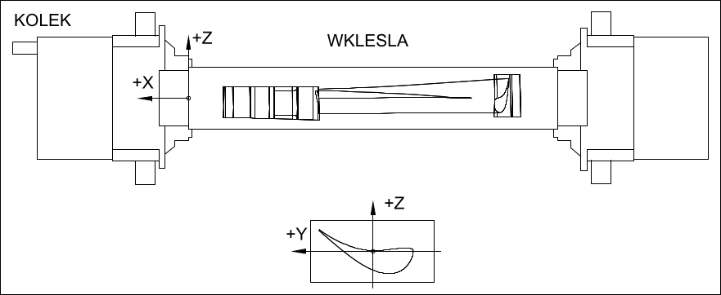
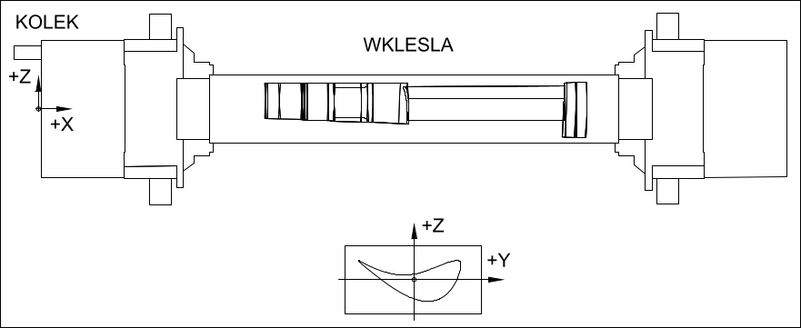

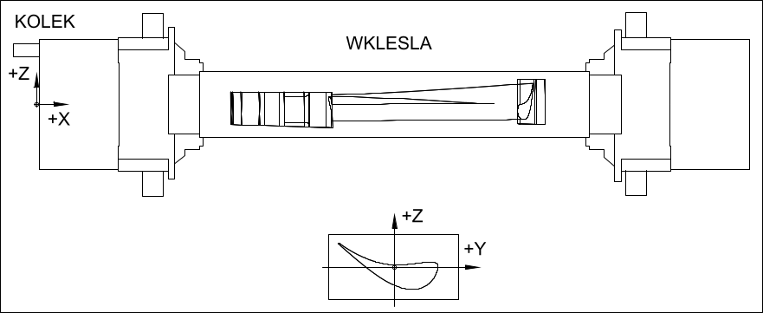

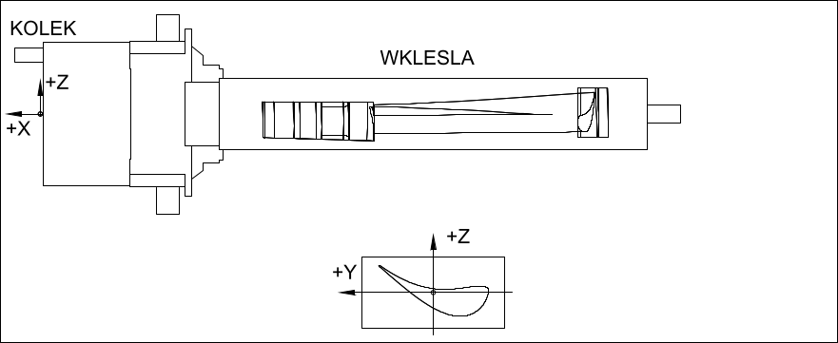
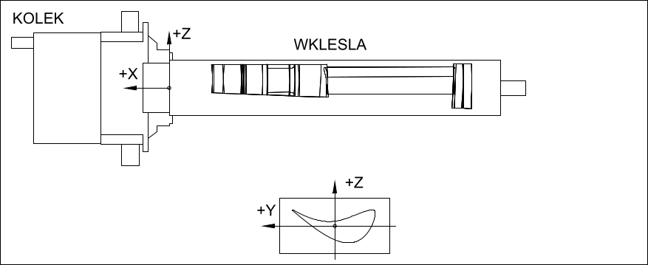
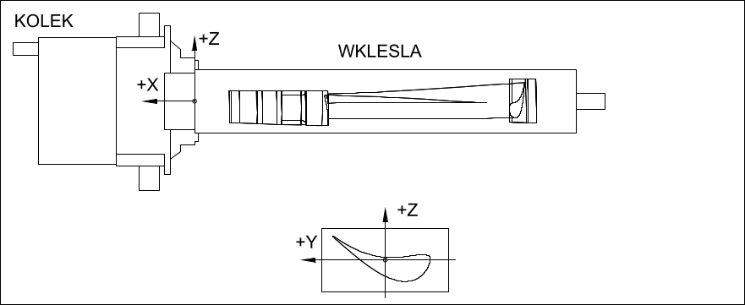
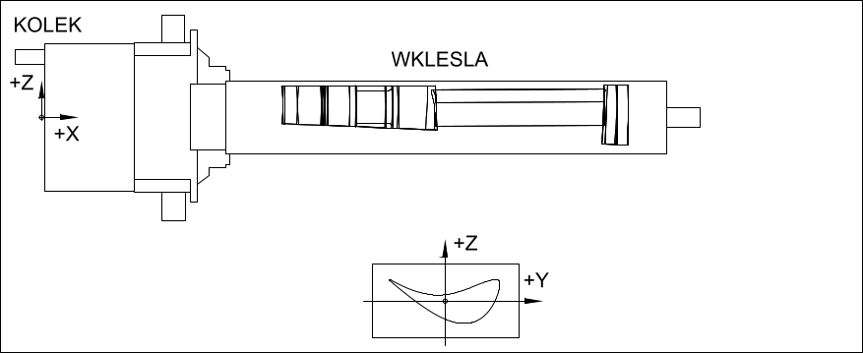
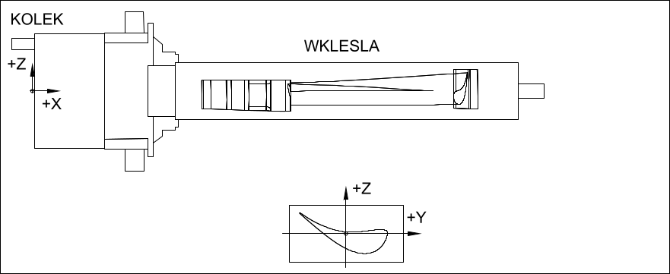

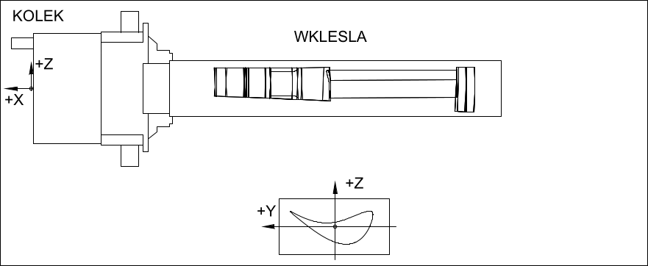
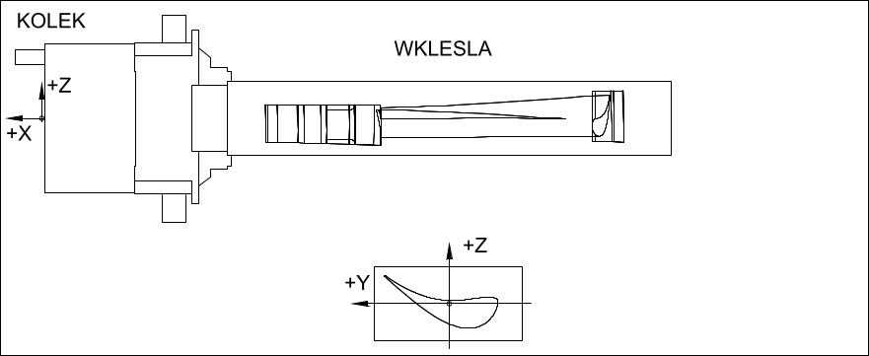
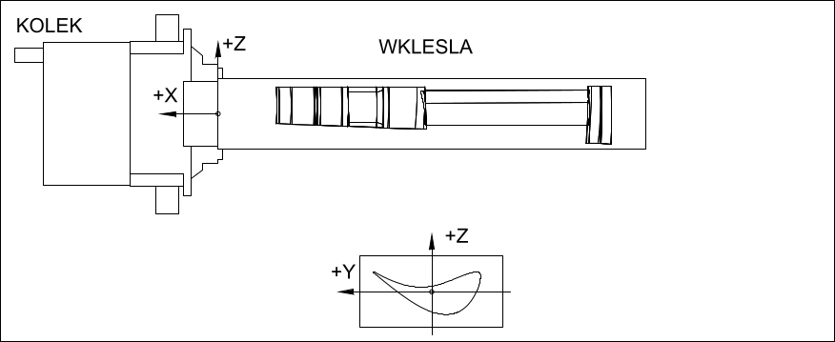
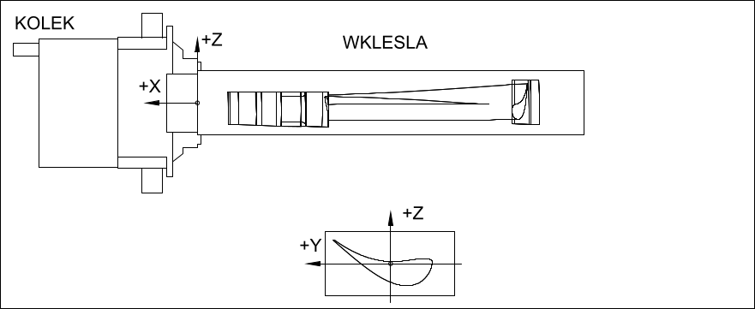
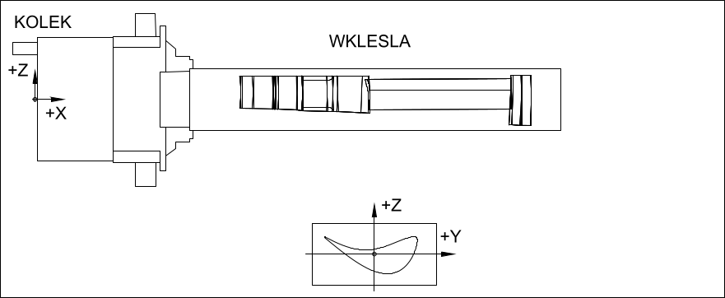

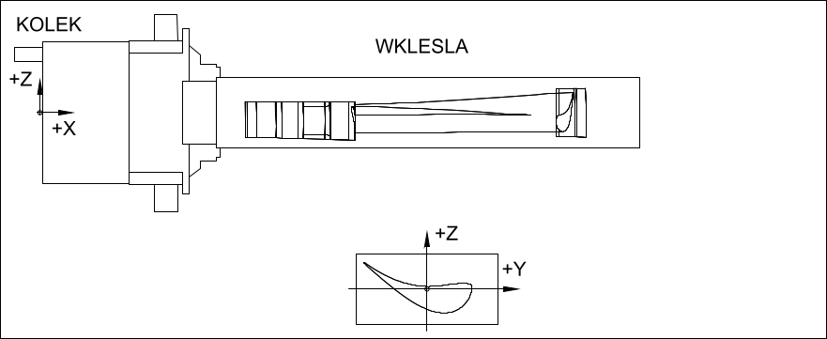
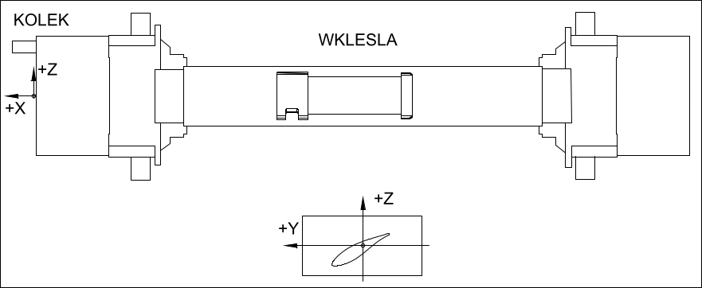
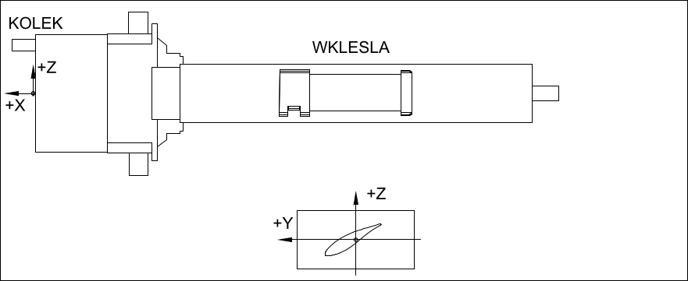
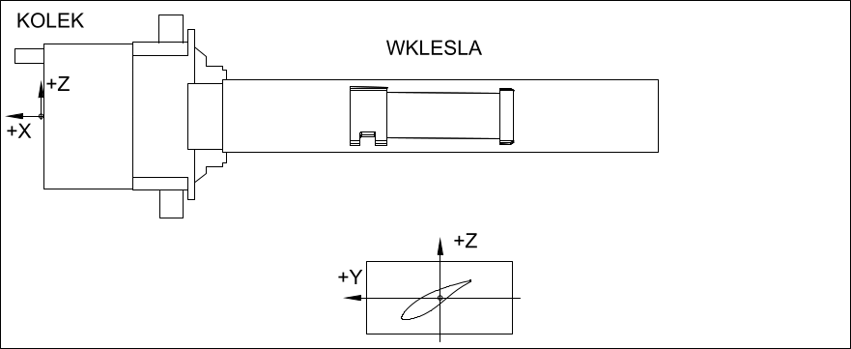

PODPISY








